상품제안서
애니클리어 HOT8 대용량 손난로 보조배터리(8000mAh) | 상품코드: F12580

 |  |  |  |  |  |  | 02-412-0044 | www.easy1.co.kr
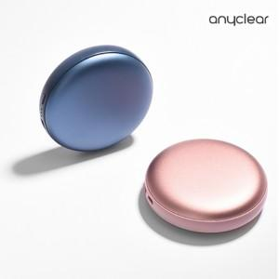

【상세/제작정보】

【인쇄/포장옵션】 | 레이저, 풀칼라 / 포장지포장

【공급단가】 | 수량 | 50~ | 100~ | 500~ | 1,000~ | 3,000~
*VAT별도 | 단가 | 17,750원 | 17,000원 | 16,250원 | 15,600원 | 15,210원

【상품 URL】 | http://www.easy1.co.kr/src/goods_detail.php?gdno=12580

